削除画面
画面ID |  | delete |  |  |  |  | 画面名称 |  | 削除確認 |  | 作成者 |  | 更新日
 |  |  |  |  |  |  |  |  |  |  | 蘇艶 |  | 2019-12-25
(1) 画面表示

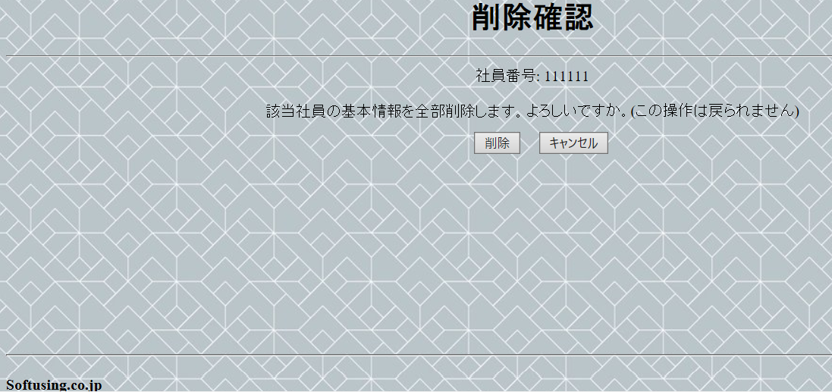
1

2

3
4

5

(2) 画面項目説明

項番 | 画面表示名 |  | 取得場所 |  | 取得名称 |  | コントロール |  | フォーマット | 初期値 |  | 備考
1 | 削除確認 |  |  | - |  | - |  | 文言 | - | - |  | -
2 | 確認文言 |  |  | - |  | - |  | 文言 | - | - |  | -
3 | 削除 |  |  | - |  | - |  | button | - | - |  | -
4 | キャンセル |  |  | - |  | - |  | button | - | - |  | -
5 | softusing.co.jp |  |  | - |  | - |  | 文言 | - | - |  | -

(3) 入力項目チェック仕様

項番 | 入力項目 |  |  | チェック仕様 |  |  |  |  | ｴﾗｰ時の対処(出力MSG-ID等)
 | なし

(4) 機能処理
一、「削除」ボタンを押すと、該当項目が削除されました。「社員基本情報一覧」画面へ遷移する。

二、「キャンセル」ボタンを押すと、作業項目を削除しない。前「社員基本情報一覧」画面へ遷移する。

